Instrucciones
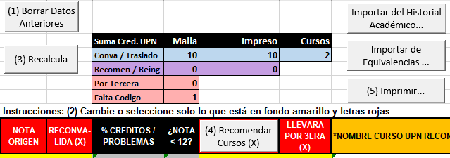
Este es un formato para agilizar el crear convalidaciones y reingresos.

letras rojas y fondo amarillo
En cada hoja puede llenar datos solo en las celdas con
Además puede presionar los botones que encuentre
Cada Página puede tener instrucciones y botones numerados, que sugieren el órden en que deben ser usados
 | Ejemplo en la hoja Datos Cabecera:

 | Ejemplo en la hoja Detalle de Equivalencias:

